参加申込書
管理No.T718 |  |  |  |  |  |  | 申込締切日 | 2018-01-05
東京都トラック協会コンソーシアム 団体課題別人材力支援事業 集合研修 参加申込書

≪送信先≫ | FAX： 03-3342-5554 |  |  |  |  | （この用紙をFAXにてご送信ください）
 | E-mail：dantai-truck@manpower.co.jp |  |  |  |  | （添付し、メールにてご送信ください）

集合研修名
相談件数３０００件以上、現役カウンセラーが教える
 |  | 職場のストレスケア入門
ストレスの正体を知り、上手に付き合う方法が身につきます！
対象者 |  |  | 実施日時 |  |  |  | 会場
リーダー・一般職 |  |  | 2018-01-19 | / | 金曜日 |  | 東京都トラック総合会館
 |  |  | 9:30 ～ 12:00 |  |  |  | 4F会議室

概要
 | 【研修内容】 |  | 「ストレス」という言葉は、日常的に使われています。
 |  |  | しかし実際に「ストレス」とはどんなもので、どのような状態から生み出されるもの
 |  |  | なのでしょうか？
 |  |  | 本セミナーでは、「ストレス」を理解する上で基本となる「心についての基礎知識」から
 |  |  | 理解し、自分のストレスの状態を知り、さらにストレスを軽減する「リラクゼーション」の
 |  |  | 方法を実践的に身につけます。

 | 【期待効果】 |  | ① 心とストレスについての基礎知識を理解できます。
 |  |  | ② セルフチェックで自分のストレス状態を把握できるようになります。
 |  |  | ③ ストレスを緩和する「ストレスケア」の技術を実践的に身につけることが出来ます。

貴社名 |  |  |  | ご担当者名
 |  |  |  | ﾒｰﾙｱﾄﾞﾚｽ

参加者氏名 |  |  |  | 部署名
（ふりがな）
 |  |  |  | 役職

メールアドレス

参加者氏名 |  |  |  | 部署名
（ふりがな）
 |  |  |  | 役職

メールアドレス
【個人情報の取扱いについて】ご提供いただいた個人情報は、参加の確認、リマインドメール等の通知・連絡のために利用します。 それ以外の利用目的または法令等に基づく要請の範囲を超えた利用はしません。

集合研修 カリキュラム | １．オリエンテーション
 | ２．心の基礎知識
 | ・心についての基礎知識とストレスのメカニズム
 | ３．セルフチェック
 | ・ストレスのセルフチェック
 | ４．セルフケア
 | ・実践的リラクゼーション方法
 | ５．まとめ
※カリキュラムは変更になる場合がありますことをあらかじめご了承ください。
講師 | 内田 星治
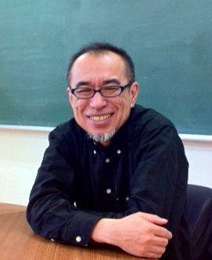
 | 【略歴】 | 立正大学文学部哲学科心理学専攻 卒業
 |  | IT企業に入社、多数のプロジェクトマネージャを経験。
 |  | その後、IT企業を起業し、専務取締役に就任。
 |  | 社内で「傾聴力」を使った組織改善や、メンタルヘルス制度の
 |  | 導入などを手がける。
 |  | 現在は、企業コンサルタントとして「傾聴力」による組織改善と、
 |  | メンタルヘルス対策の専門家として活動中。
 |  | 自ら年間数百人を面談する現役のカウンセラーでもある。
 | 【資格】 | 認定心理士（公益社団法人日本心理学会） ・心理相談員（中央労働災害防止協会）
 |  | NCCP認定カウンセラー（日本カウンセリングカレッジ）

講師からの メッセージ | 私たちは、どんな時に「ストレス」を感じるのでしょうか？その「ストレス」は、私たちの心身にどのような影響をあたえるのでしょうか？ 何気なく口にしている「ストレス」の正体を知り、それを緩和する方法をしっかり身につけて快適な毎日を送ってください。

会場
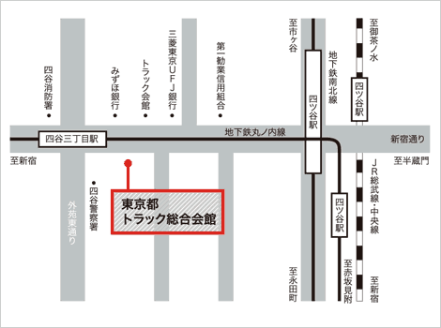
 |  |  |  | 〒160-0004 東京都新宿区四谷3-1-8
 |  |  |  | 東京メトロ丸ノ内線
 |  |  |  | 「四谷三丁目」駅下車 |  |  | 徒歩2分

 |  |  |  | JR総武線、中央線および
 |  |  |  | 東京メトロ丸ノ内線、南北線
 |  |  |  | 「四ツ谷」駅下車
 |  |  |  | 1番出口（赤坂口）より徒歩10分、タクシー約4分

※研修効果を高める為、一回の研修参加人数を |  |  |  | ≪お問合わせ先≫
限定させていただいております。 お申込みいただいた時点で |  |  |  |  | 東京都トラック協会コンソーシアム
既に定員に達していた場合、研修参加をお断りさせて |  |  |  |  | 事務局（マンパワーグループ内）
いただくこともありますので予めご了承ください。 |  |  |  | TEL | 03-3342-4760
※ご記入いただいた情報につきましては、本事業に関する |  |  |  | 住所 | 〒163-0437
ご連絡やご案内の範囲内にて利用いたします。 |  |  |  |  | 新宿区西新宿2-1-1 新宿三井ビル 37階
 |  |  |  | mail | dantai-truck@manpower.co.jp

